奖金制度
奖 金 制 度 说 明

成为IBO(代理)
职位为TT，团队培训者
Aさん在ACN登录

单子


代理A TT
代理A
QTT

1.代理A，完成三个（电，网，手机任意）单子，升级为QTT，Qualified Team Trainer 合格的团队培训师
2.如果是登录30天内，完成三个单子，每个单子奖励5000日元直接客户奖，共1.5万，必须3个一组才有奖励。
3.代理A，3个单子一组，在每个月的30天内完成N组，分别奖励N个1.5万。3个单子一组，不成组没奖励。
4.不论多长时间，只要有找到三个单子，就升为QTT。
5.例：3月10号登录，3月10号到4月9号，升为QTT有1.5万奖励，4月10号到4月30号为一个结算月，后面5月，6月按一个月为结算周期

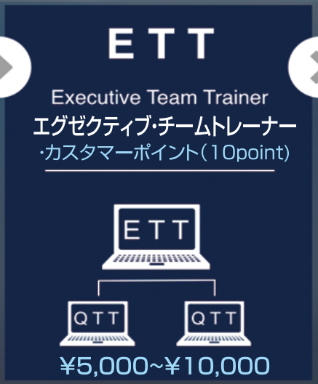
1.代理A有两个QTT时，升级为ETT，Executive Team Trainer 执行团队培训师
2.代理C升为QTT时，代理A有5000开拓奖
 |  | 30天内成为ETT额外5万
 |  | （疫情临时政策）

代理A
QTT
1.代理A发展出事业中的第一个QTT时，奖励2.5万（目前疫情期间临时政策，正常情况是奖励5000），第二个以后没有2.5万的奖励了。
2.代理B由TT，升为QTT时，代理A有5000团队拓展奖
3.目前临时政策，QTT及以上，每月发展的第一个直接QTT，自己完成10分（例三个电单），也有2.5万奖励。
代理A
QTT->ETT

代理B
TT升级为QTT
单子
代理B
QTT
代理 C
TT->QTT

1.代理B，30天内，升为QTT，代理B有1.5万直接客户奖
代理 C有三个单子，升为QTT，代理 C有1.5万直接客户奖

1.A每发展3个直接客户，1.5万奖励，需每个月30天内完成，3个一组。
2.代理B,C发展了直接客户，代理A没奖励，如果发展了下级代理有奖励。

代理A
ETT
代理A
ETT
1.代理D有3个单子时，成为QTT时，代理A有5000开拓奖
算法：1万-5000

代理B
QTT
代理C
QTT
代理B
QTT
代理C
QTT

每发展3个直接客户，1.5万奖励，每个月30天内完成，3个一组。
每发展3个直接客户，1.5万奖励，每个月30天内完成，3个一组。
代理D
TT->QTT
1.代理D,30天内，升为QTT时，D有1.5万直接客户奖。代理C有5000开拓奖

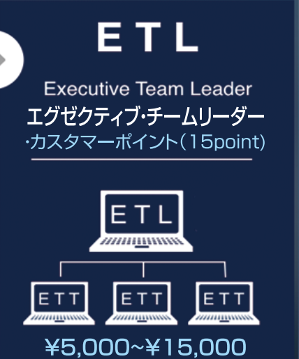
1.代理A有3个ETT，升为ETL
2.代理B有了三个单子
算法
代理B：5000*3=1.5万
代理A：没有奖金
1.代理E有了三个单子，成为QTT
算法
代理E：5000*3=1.5万
代理B：1万
代理A：1.5万-1万=5000
上级奖金=最大单金-下级所得奖金

代理A
ETL
代理A
ETL

代理B
ETT
代理C
ETT
代理D
ETT

代理B
ETT
代理C
ETT
代理D
ETT

单子

代理E
TT->QTT

单子
1.代理E发展了一个QTT
算法
代理A：5000
代理B：没有，因为E级别相同
代理E：1万
上级奖金=最大单金-下级所得奖金

代理A
ETL

1.代理A直接单子，1.5万奖励
2.代理F升为QTT，F是A的直接下线，代理A有1.5万开拓奖

代理A
ETL
单子

代理B
ETT
代理C
ETT
代理D
ETT

代理B
ETT
代理C
ETT
代理D
ETT
代理F
TT->QTT
代理E
ETT

单子
代理F
TT->QTT

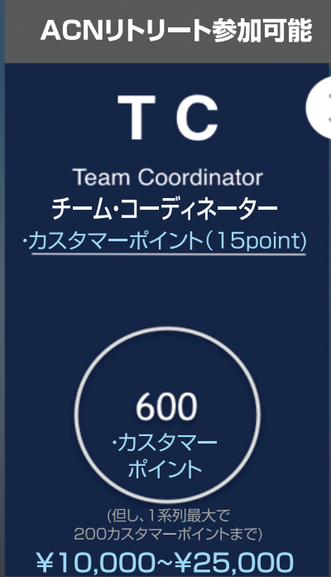
1.代理A总分600分的时候，升为Team Coordinator 团队协调员
2.下面多少分支不限，一分支最大算200分，超过200分也只能算200分。
3.90天内成为TC，到手一次性奖金75万，包括税82.5万。

代理A
TC

ETL
ETT
QTT
TT

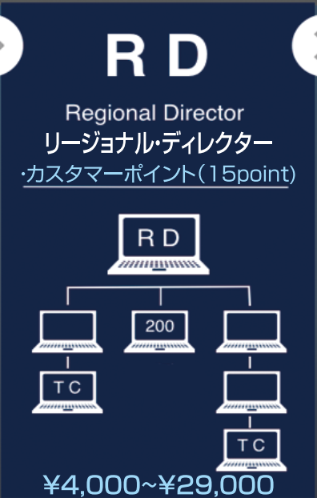
代理A
RD
1.代理A，分支不限，有至少两个分支上有TC，其他的分支加上自己持有的分数，合计200分以上。
Regional Director 区域主任

100
85

TC

TC

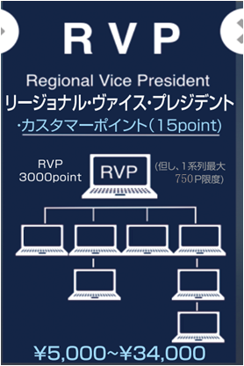
1.代理A，分支不限，至少3000点，一分支最大750点
Regional Vice Pesident 区域副总裁
代理A
RVP

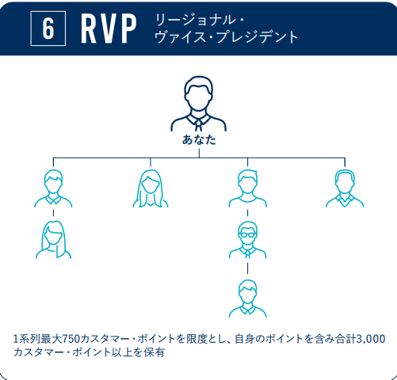

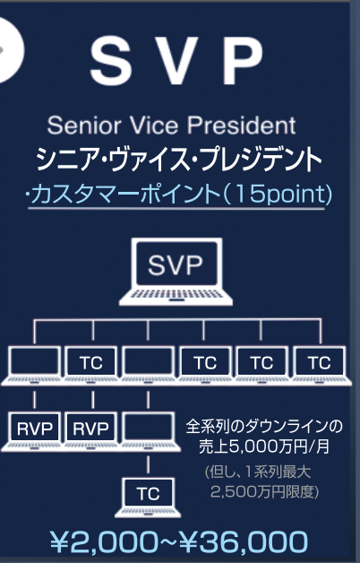
1.代理A，分支不限，总营业额每月5000万以上。一分支最大按2500万来算。至少两个分支各有一个RVP。其他至少有四分支各有一个TC。
Senior Vice President 高级副总裁
代理A
SVP

TC
TC
TC
TC

RVP
RVP

TC

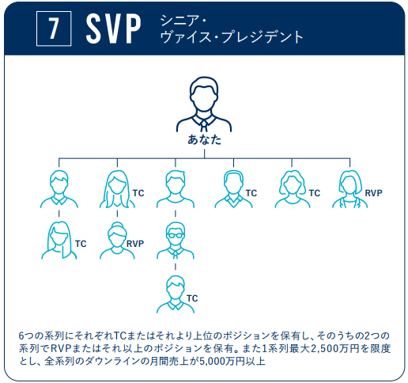

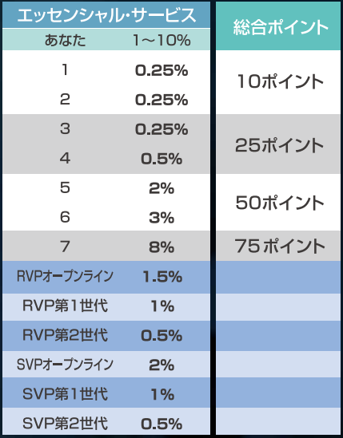
 | 佣金收入
 | 到RVP和SVP级别，可以享有无限世代的佣金

奖金制度 (2)
Aさん在ACN登录
成为IBO(代理)
职位为TT，团队培训者

单子

代理A TT
代理A
QTT
例：3月10号登录，3月10号到4月9号，升为QTT有1.5万奖励
4月10号到4月30号为一个结算月，后面5月，6月按一个月为结算周期

1.代理A，完成三个（电，网，机任意）单子，升级为QTT，Qualified Team Trainer 合格的团队培训师
2.如果是登录30天内，找到三个单子，每个单子奖励5000日元拓展奖，共1.5万，必须3个一组才有奖励。
3.代理A，3个单子一组，在每个月的30天内完成N组，分别奖励N个1.5万。3个单子一组，不成组没奖励。
4.不论何时，只要有三个单子，就升为QTT。

 | 30天内成为ETT额外5万，仅3月份
1.代理A有两个QTT时，升级为ETT，Executive Team Trainer 执行团队培训师
2.代理C升为QTT时，代理A同时升为ETT，A有5000奖金。

代理A
QTT
1.代理A发展出事业中的第一个TT时，奖励2.5万（仅限本月奖励2.5万，正常情况是奖励5000），第二个以后没有奖励了。
2.代理B由TT，升为QTT时，代理A有5000拓展奖
代理A
QTT->ETT

代理B
TT升级为QTT
单子
代理B
QTT
代理 C
TT->QTT

1.代理B，30天内，升为QTT，代理B有1.5万拓展奖
代理 C有三个单子，升为QTT，代理 C有1.5万奖金

1.A每发展3个直接客户，1.5万奖励，需每个月30天内完成，3个一组。
2.代理B,C发展了直接客户，代理A没奖励，发展了代理有奖励。

代理A
ETT
代理A
ETT
1.代理D，有3个单子时，成为QTT时，代理A也有5000
算法：1万-5000

代理B
QTT
代理C
QTT
代理B
QTT
代理C
QTT

每发展3个直接客户，1.5万奖励，每个月30天内完成，3个一组。
每发展3个直接客户，1.5万奖励，每个月30天内完成，3个一组。
1.代理D,30天内，升为QTT时，D有1.5万奖金。代理C有5000奖金
代理D
TT->QTT

1.代理B有了三个单子
算法
代理B：5000*3=1.5万
代理A
ETL
1.代理A，有3个ETT时，升级为ETL，Executive Team Leader 执行团队队长
代理A
ETL

代理B
ETT
代理C
ETT
代理D
ETT
代理B
ETT
代理C
ETT
代理D
ETT

单子

1.代理E有了三个单子，成为QTT
算法
代理E：5000*3=1.5万
代理B：1万
代理A：1.5万-1万=5000
上级奖金=最大单金-下级所得奖金
1.代理E发展了一个QTT
算法
代理A：5000
代理E：1万
代理B：没有
上级奖金=最大单金-下级所得奖金

代理A
ETL
代理A
ETL

代理B
ETT
代理C
ETT
代理D
ETT
代理B
ETT
代理C
ETT
代理D
ETT

代理E
TT->QTT
代理E
ETT

单子
代理E
TT->QTT

1.代理A直接单子1，1.5万奖励
2.代理F升为QTT，代理A奖金1.5万
代理A
ETL
单子1

代理B
ETT
代理C
ETT
代理D
ETT
代理F
TT->QTT

单子2

1.代理A总分600分的时候，升为Team Coordinator 团队协调员
2.下面多少分支不限，一分支最大200分
代理A
TC

ETL
ETT
QTT
TT

1.代理A，分支不限，有至少两个分支上有TC，其他的分支加上自己持有的分数，合计200分以上。
Regional Director 区域主任
代理A (15分)
RD

100
85

TC

TC

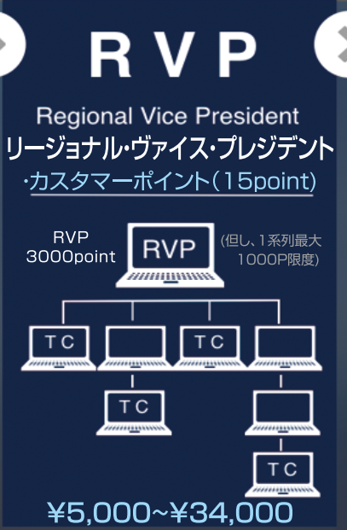
1.代理A，分支不限，至少3000点，一分支最大750点，有至少四个分支上有TC。
Regional Vice Pesident 区域副总裁
代理A
RVP

代理A
SVP
1.代理A，分支不限，总营业额每月5000万以上。一分支最大按2500万来算。至少两个分支各有一个RVP。其他至少有四分支各有一个TC。
Senior Vice President 高级副总裁

TC
TC
TC
TC

RVP
RVP

TC

